Sheet1
OOD |  |  |  |  | １１.プログラム機能設計書 |  |  |  |  |  |  |  |  |  |  |  |  |  |  |  |  |  |  |  |  |  |  | 7/14
システム名： Web-eラーニングシステムの提供 |  |  |  |  |  |  |  |  |  | 機能名： Listeningメニュー（機能ID:U205） |  |  |  |  |  |  |  |  |  |  |  |  |  | 作成日： 2013/11/20 |  |  |  | 作成者： 森口直輝

 | 【１－１．概要説明】
 |  |  | ・一般ユーザがログイン後、Listeningの単元を選択する。

共通メニュー
 | 【１－２．画面レイアウト定義】

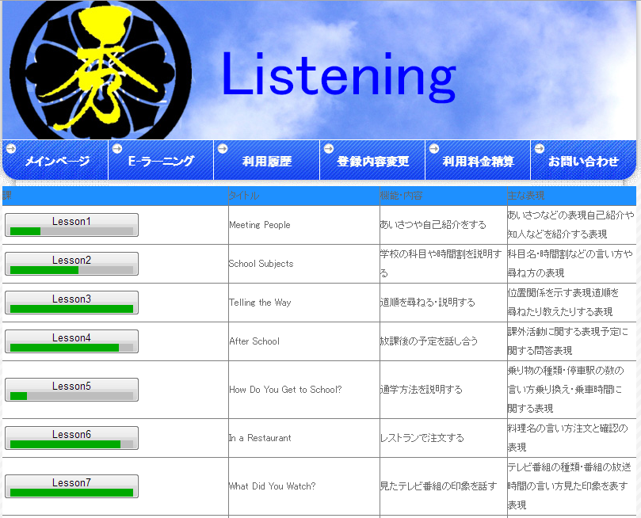

(1)
(2)
(3)
(4)

 | 【１－３．画面項目定義】
 |  | 番号 | 項目名 |  |  |  | 項目名（英字） | 属性 |  | 型 |  | 桁数 (Byte) | I/O | 必須チェック | 入力制限 |  |  |  | 表示形式 （編集仕様） | DBアクセス | 対応テーブルカラム |  | 詳細
 |  |  |  |  |  |  |  |  |  |  |  |  |  |  | かな | カタカナ | 英字 | 数値
 |  | (1) | Lesson1 |  |  |  | level | link Button meter |  | - |  | - | O | - | - | - | - | - | - | (1) | 練習問題成績表,分野表 |  | 各問題へのリンク、また正答率の表示
 |  | (2) | タイトル |  |  |  | Title | text |  | - |  | - | O | - | - | - | - | - | - | (2) | 分野詳細表 |  | 問題のタイトルの表示
 |  | (3) | 機能・内容 |  |  |  | kinou | text |  | - |  | - | O | - | - | - | - | - | - | (2) | 分野詳細表 |  | Lessonの概要の説明
 |  | (4) | 主な表現 |  |  |  | hyogen | text |  | - |  | - | O | - | - | - | - | - | - | (2) | 分野詳細表 |  | Lessonで学べる表現などの説明

 | 【１－４．入力パラメータ】
 |  | なし。

 | 【１－５．イベント詳細定義】
 |  |  |  |  |  |  |  |  |  |  |  |  |  |  |  |  |  |  |  |  |  | ＰＴ実施結果記入欄
 |  | № | イベント／条件 |  |  |  |  | 処理内容 |  |  |  |  |  |  |  |  |  |  |  |  |  | 実施日 |  |  | 結果 | 実施日 | 結果 | 実施日 | 結果
 |  | 1 | 自画面表示時 |  |  |  |  | 【表示処理】
 |  |  |  |  |  |  |  |  | １．各問題のリンクの表示
 |  |  |  |  |  |  |  |  | ２．各問題の正答率の表示
 |  |  |  |  |  |  |  |  | ３．各問題のタイトルの表示
 |  |  |  |  |  |  |  |  | ４．各問題の機能・内容の表示
 |  |  |  |  |  |  |  |  | ５．各問題の主な表現の表示

 |  | 2 | 問題リンク押下時 |  |  |  |  | 【画面遷移】
 |  |  |  |  |  |  |  |  | ①URL
 |  |  |  |  |  |  |  |  |  |  | /LessonMondai
 |  |  |  |  |  |  |  |  | ②遷移先
 |  |  |  |  |  |  |  |  |  |  | U321（Listening問題画面）
 |  |  |  |  |  |  |  |  | ③パラメータ
 |  |  |  |  |  |  |  |  |  |  | Lesson番号を渡す

 | 【１－６．DBアクセス】
 |  | (1)正答率の検索
 |  |  |  | 取得カラム名
 |  |  |  |  |  | SUM(練習問題成績表．正誤）/COUNT(練習問題成績表．問題ID)
 |  |  |  | 検索対象テーブル名
 |  |  |  |  |  | 練習問題成績表
 |  |  |  | 検索条件
 |  |  |  |  |  | WHERE ユーザ管理表．ユーザID=練習問題成績表．ユーザID
 |  |  |  |  |  | AND 教科表．教科ID=練習問題成績表．教科ID
 |  |  |  |  |  | AND 科目表．科目ID=練習問題成績表．科目ID
 |  |  |  |  |  | AND 分野表．分野ID=練習問題成績表．分野ID
 |  | (2)タイトル/機能・内容/主な表現の表示
 |  |  |  | 取得カラム名
 |  |  |  |  |  | 分野詳細表．タイトル名
 |  |  |  |  |  | 分野詳細表.概要2
 |  |  |  |  |  | 分野詳細表.概要
 |  |  |  | 検索対象テーブル名
 |  |  |  |  |  | 分野詳細表
 |  |  |  | 検索条件
 |  |  |  |  |  | SELECT タイトル名,概要,概要2
 |  |  |  |  |  | FROM 分野詳細表
 |  |  |  |  |  | WERE 分野表.タイトルID=分野詳細表.タイトルID

